关系图
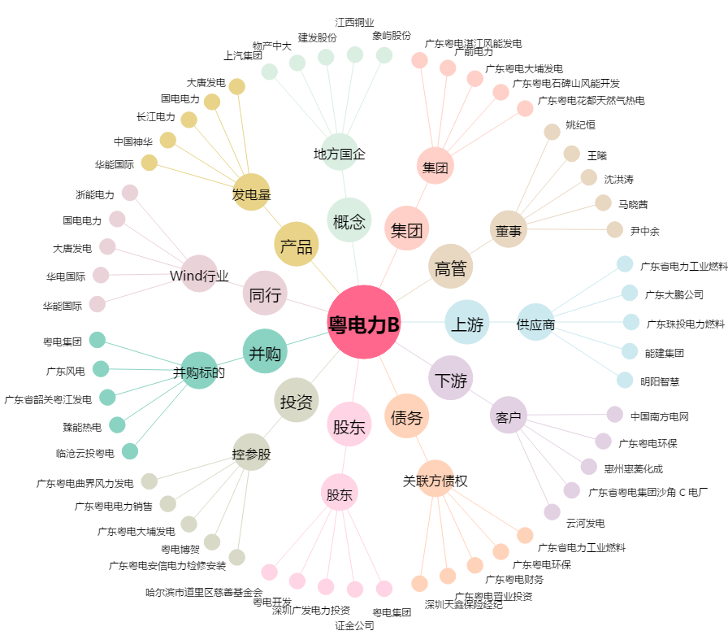
粤电力B[200539.SZ] - 关系概览图

